Use_Case
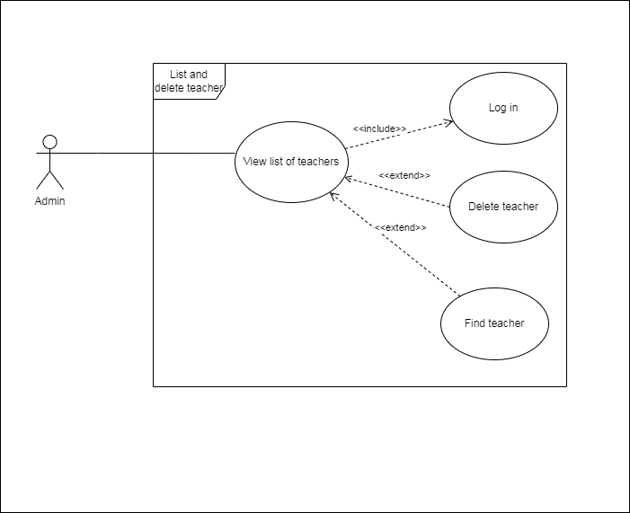
6.3.1 Màn hình danh sách giáo viên
6.3.4 Màn hình xoá thông tin giáo viên

Class_Diagram
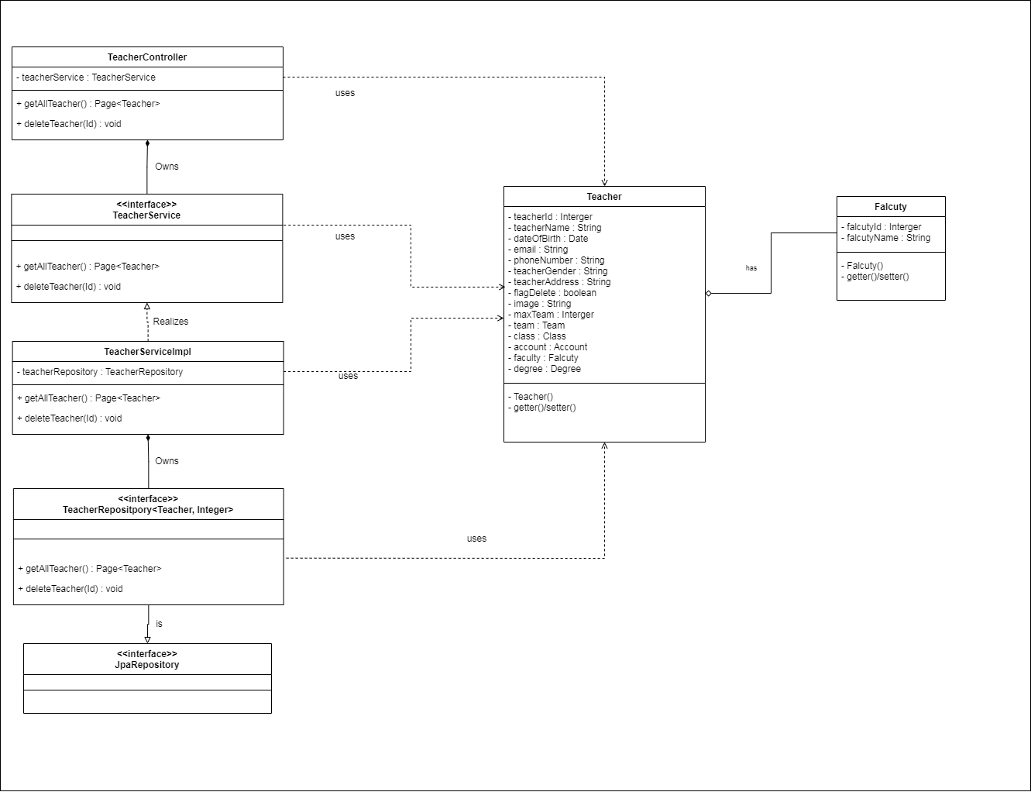
6.3.1 Màn hình danh sách giáo viên
6.3.4 Màn hình xoá thông tin giáo viên

Sequence_Diagram
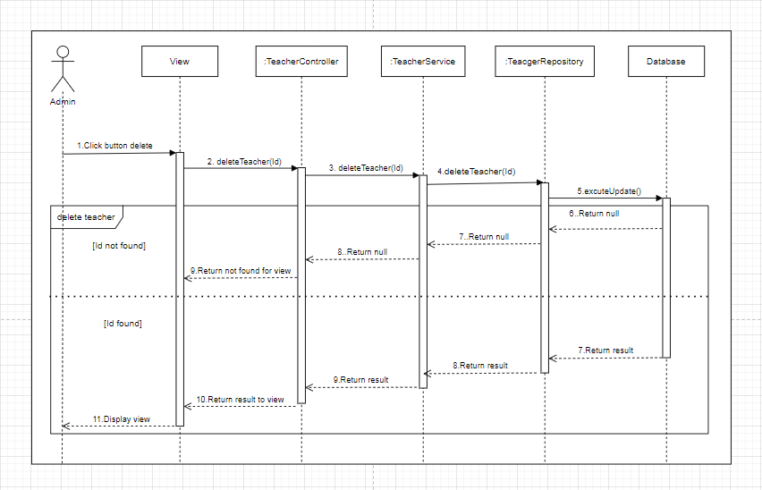
6.3.1 Màn hình danh sách giáo viên

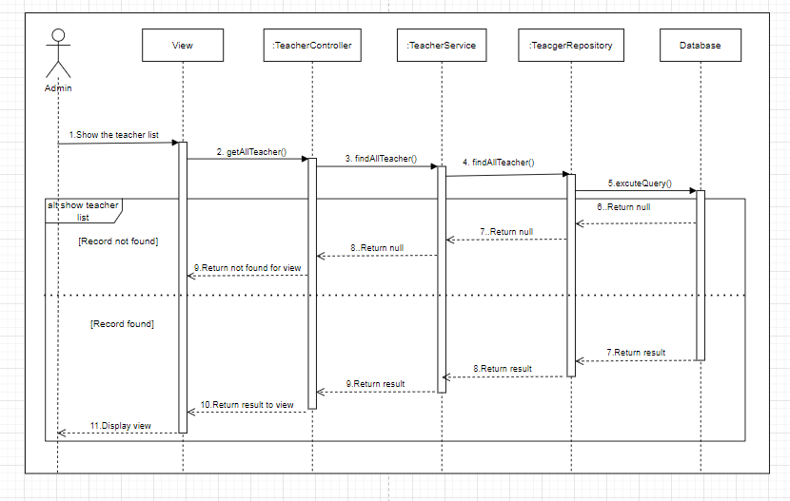

6.3.4 Màn hình xoá thông tin giáo viên

